definition
Advertiser : | Sino |  | data team submission date: every 4th
Campaign : | Sino LMS Campaign |  | submit to SINO mall by every mid month
Platform : | OpenRice app

Landmark | LMS Monthly PV | LMS Monthly UU | No. of Keyword Search Landmark | No. of Clicks LMS Large Banner | No. of Clicks LMS Small Banner | POI | POIs Total Impressions | POIs Total Bookmark | No. of POIs - Booking | No. of Booking | No. of POIs - Voucher | No. of Voucher Transaction | No. of POIs - Takeaway | No. of Takeaway Transaction | Retail POIs Video Views | Official Account | Banner Impressions | Banner Clicks
1/9/2025 ~ 30/9/2025 | 0 | 0 | 0 | 0 | 0 | 1/9/2025 ~ 30/9/2025 | 0 | 0 | 0 | 0 | 0 | 0 | 0 | 0 | 0 | 1/9/2025 ~ 30/9/2025 | 0 | 0
 |  |  | adv search+search tips
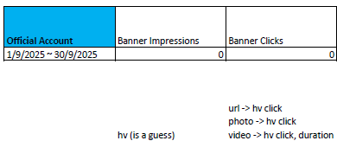

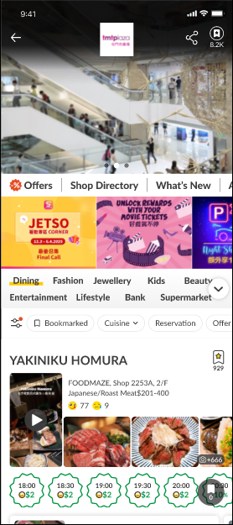

 |  | Large Banner

 |  | Small Banner

